Versionisierung
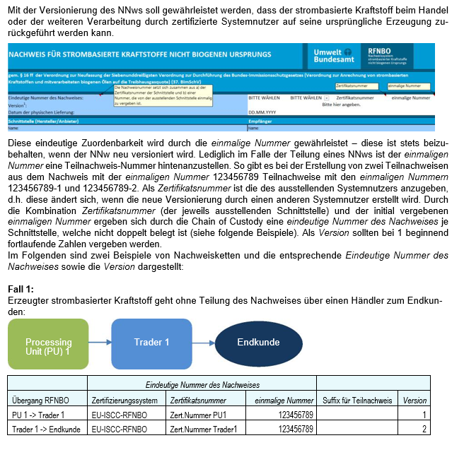
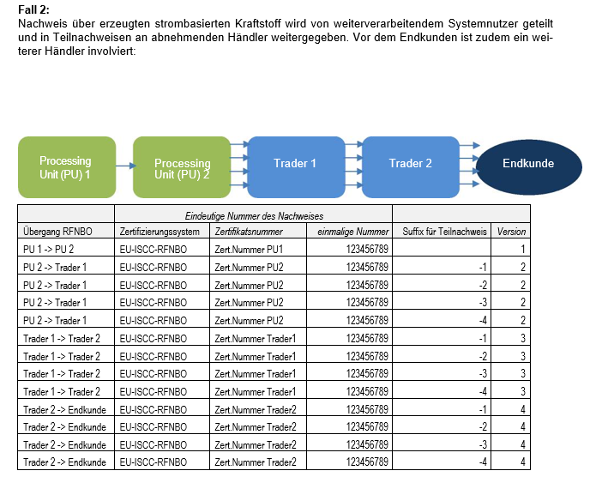

Version 3 (23.03.2026)

Strombezug
Es gab bisweilen vermehrt Rückfragen zu den verwendeten Strommengen (Zellen L36 mit L38 und L39) sowie zur Menge des erneuerbaren Stroms, der aus entsprechenden Anlagen stammt (Zelle L 45).

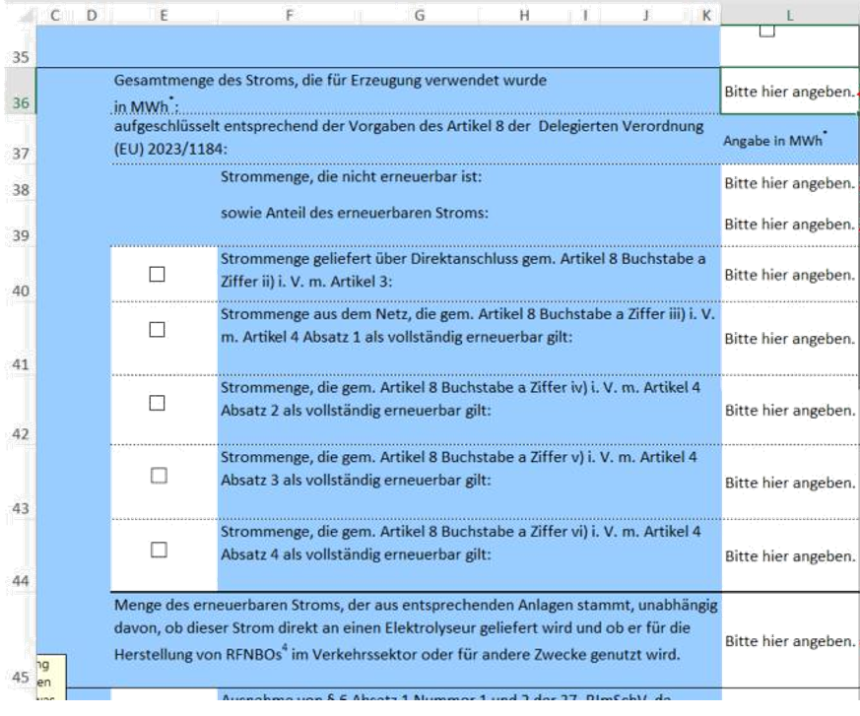

Gesamte Strommenge, welche neben dem Elektrolyseur/ der Erzeugungsanlage auch für alle weiteren Nebenverbraucher (wie z.B. Pumpen, Verdichter) genutzt wurde. Diese ist für die im Nachweis angegebene
Wasserstoffmenge über den monat-lichen spezifischen Stromverbrauch (kWh/kg RFNBO) zu ermitteln

Obige Menge, aufgeteilt nach erneuerbarem und nicht-er­neuerbarem Anteil

Gesamtmenge des Stroms, der in den vertraglich gebunde-nen Stromerzeugungsanlagen erzeugt wurde und der Processing Unit im jeweiligen Erzeugungszeitraum vertraglich zu-gestanden hat (also zur Nutzung zur Verfügung gestanden hat).

Version 3 (23.03.2026)

